Лист1
 |  |  | www.rondo-sound.ru
Прайс-лист громкоговорители РОНДО с 06.12.2019
Цены на оборудование представлены в у.е. с учетом НДС. Счета выставляются по курсу ЦБ+2%
Фото | Наименование |  |  | Подключение | Розница
 | RCS-003W АС-003ПБ | Потолочный громкоговоритель для помещений |  | 3 Вт | $10.00
 | АС-006ПБ RCS-006W | Потолочный громкоговоритель для помещений |  | 1,5/3/6 Вт | $16.00
 | RWS-010W | Настенный громкоговоритель для помещений |  | 2,5/5/10 Вт | $20.00
 | АС-103НБ RWS-103W | Настенный громкоговоритель для помещений |  | 3Вт | $14.00
 | АС-006НБ RWS-006W | Настенный громкоговоритель для помещений |  | 3/6 Вт | $10.00
 | RWS-106W | Настенный громкоговоритель для помещений |  | 1,5/3/6 Вт | $16.00
 | RCS-110 | Подвесной сферический громкоговоритель |  | 2,5/5/10 Вт | $32.00
 | АС-030РБ RHS-030W | Всепогодный рупорный громкоговоритель |  | 15/30 Вт | $34.00
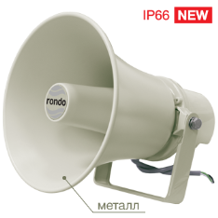 | RHS-015G | Всепогодный рупорный громкоговоритель |  | 7,5/15 Вт | $50.00
 | HS-10-A | Всепогодный рупорный громкоговоритель |  | 2,5/5/10 Вт | $47.00

